Sheet1
Scene No. | 2
Quest Title | 盖尔波特的魔术
Quest Log | 完成任务
Map No. | 17
 | 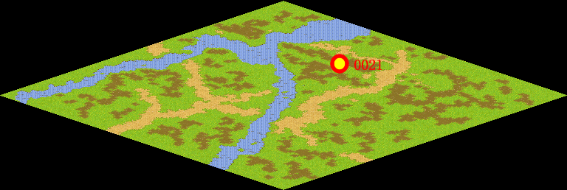
NPC No. | 21
Condition
Dialog | 哦，原来是这么回事，凡是要多问，才不会一知半解啊。你也要记住哦。
Select | 1：完成，2：取消
Result | 1 :关闭对话框 消除Qlog-0099-001 , 2 : 关闭对话框

NPC No. | 26
Condition
Dialog | 你把这个告诉盖尔波特吧。
Select | 1：确定
Result | 1：关闭对话框

ScriptFile | Qlog-0099-002.scr
 | Q0021-0099-002.scr
 | Q0026-0099-002.scr

